Sheet1
Berģu Mūzikas un mākslas skola,
Mūzikas instrumentu un to piederumu iegāde Ropažu novada pašvaldības iestādes vajadzībām

 |  | Tehniskās specifikācijas tāme

N.p.k. | Nepieciešamais | Preces apraksts (minimālāsprasības precēm ) | Daudzums | Cena EUR par vienu vienību bez PVN | Cena EUR kopā bez PVN
1 | Yamaha YPC-32 Piccolo Flute | Silver plated Headjoint ABS resin body Silver-plated mechanism Split E mechanism (standard) A=442 Mehānisms: Apsudrabots, Komplektā: Instrumenta futlāris, kopšanas līdzekļi | 1
2 | Soprāna blokflauta: Yamaha YRS-2 | vācu sistēmas, tip - soprano, C, aplikatūras sistēma - vācu,korpuss tŗīs daļas, materiāls ABC - plastika, apvalks. | 2
3 | Klavieru krēsls Brand: PB1 -1020 | Product Forma: Taisnstūra Augstums: Regulējams no 48cm līdz 58cm Korpusa krāsa: Melna lakota Sēžamvietas krāsa: Melna Sēžamvietas materiāls: Melns velvets Parametri: 55,5 x32,5 cm (platums x dziļums)ode: PB1-5520 | 4
4 | Yamaha Portable Grand DCX - 660 strāvas pārveidotājs |  | 1
5 | Startone MKR62 | 61 Keys,128 Sounds, 128 rtytmns, digital display | 20
6 | 1/4 Size Cello Bag CT-114-GR | Pārnēsājams apvalks ar porolonu un regulējamām siksnām | 2
7 | 4/4 Size Cello Bag CT-244 | Pārnēsājams apvalks ar porolonu un regulējamām siksnām | 1
8 | Koka šeikeris | Dzeltenā krāsā Materiāls: Dižskābardis Garums: 6 cm Diametrs: 3,5 cm Augsts tonis Piemērots bērniem no 1 gada vecuma Ražots Vācijā | 5 |  |  | 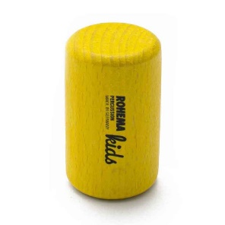
9 | Koka šeikeris | Dabīga koka krāsā Materiāls: Dižskābardis (Tvaicēts) Garums: 6 cm Diametrs: 3,5 cm Silts un vidēji gaišs tonis Ražots Vācijā | 5 |  |  | 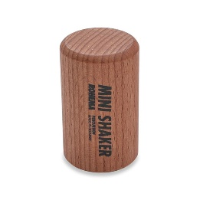
10 | Tamburīns Goldon 35205 | Materiāls: Koka rāmis, tērauda zvaniņi Diametrs: 20cm Zvaniņu skaits: 6 Krāsa: Dabīga koka | 5 |  |  | 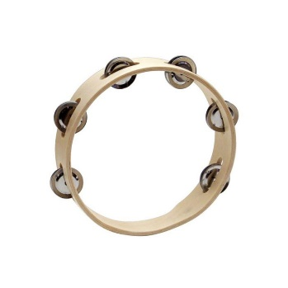
11 | Galda ksilofons 11220 | Diatoniskais ksilofons Koka taustiņi Nošu skaits: 13 (C2-G3) Koka rāmis un taustiņi Komplektā koka vālītes | 1 |  |  | 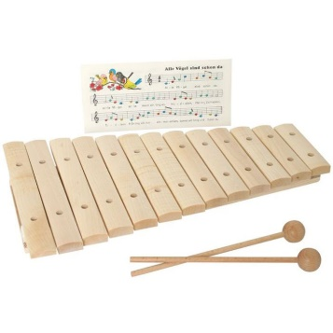
12 | Diatoniskais metalofons | Diatoniskais metalofons Nošu skaits: 13+3 (c3–a4, papildus taustiņi fis3, bb3 un fis4) Materiāls: Egles rāmis, noskaņoti alumīnija taustiņi 25 x 8 mm Komplektā divas koka vālīte | 1 |  |  | 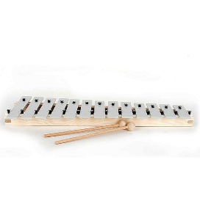
13 | Sitamais kociņš MAL-W | Sitamais kociņš perkusijām, metalofoniem, zvaniņiem un citiem sitamajiem instrumentiem. Materiāls: Koks | 1 |  |  | 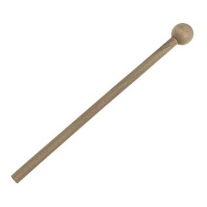
14 | Klaves Rohema 61555 (ritma kociņi) | Klaves Krāsa: Dabīga koka Materiāls: Dižskābardis Garums: 195 mm / 7.683 ″ Diametrs: 20 mm / .788 ″ Sērija: Rohema Kids | 8 |  |  | 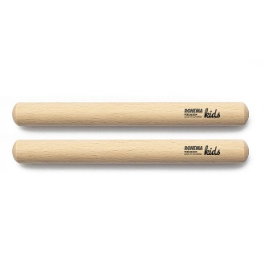
15 | Klaves dzeltenas Rohema 615553 | Rohema Kids sērijas klaves Krāsa: Dzeltena Materiāls: Dižskābardis Garums: 195 mm / 7.683 ″ Diametrs: 20 mm / .788 ″ | 8 |  |  | 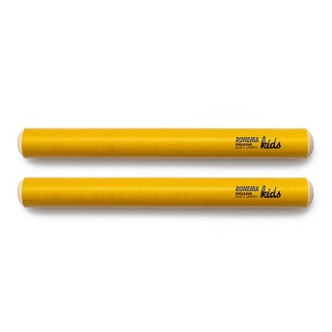
16 | Klaves zaļas Rohema 615552 | Rohema Kids sērijas klaves Krāsa: Zaļa Materiāls: Dižskābardis Garums: 195 mm / 7.683 ″ Diametrs: 20 mm / .788 ″ | 8 |  |  | 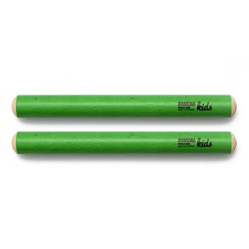
17 | Klaves sarkanas Rohema 615551 | Rohema Kids sērijas klaves Krāsa: Sarkana Materiāls: Dižskābardis Garums: 195 mm / 7.683 ″ Diametrs: 20 mm / .788 ″ | 8 |  |  | 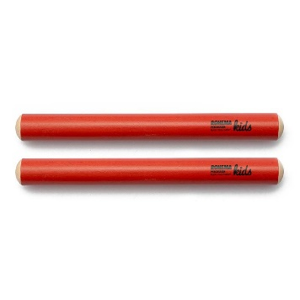
Cena kopā bez PVN, EUR:
PVN summa, EUR
Kopējā cena ar PVN, EUR:

